关系图
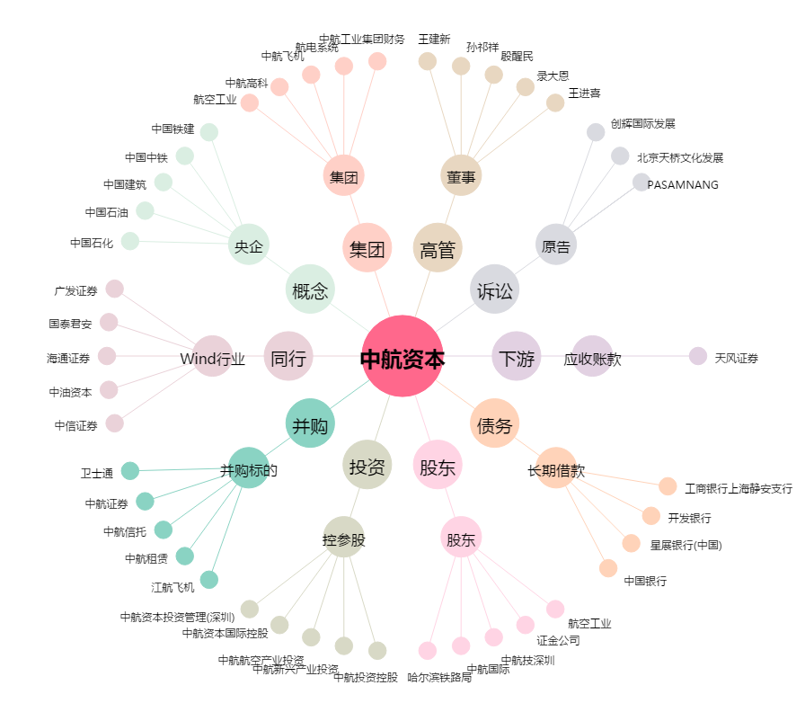
中航资本[600705.SH] - 关系概览图

